Oppgave 13
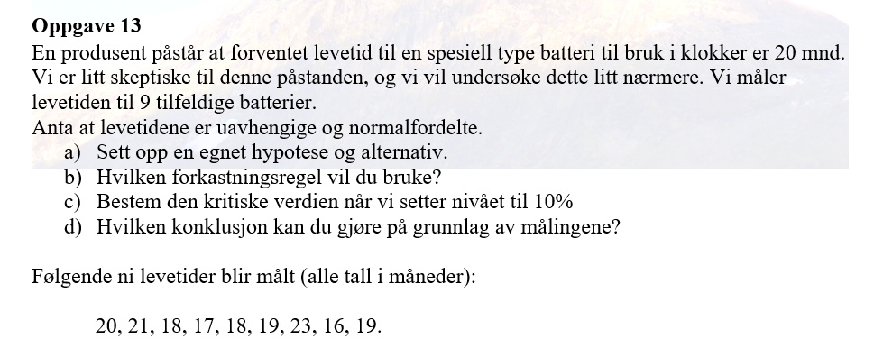
20
21
18
17
18
19
23
16
19
$a) H_{0}: μ=20 mot μ<20$
$b) Vi forkaster H_{0}, hvis T<−t_{α, n−1}.$
$c)$ $\overline{X}≈19 s≈2.12$
$$T=\frac{\overline{X}−μ_{0}}{s}\sqrt{n}≈−1,41 −t_{0.1,8}≈−1,40$$
$$Vi har fått T<−t_{0.1,8}. Det betyr at vi påstår H_{1}.$$
$$d) Vi har grunnlag til å mistenke om levetid til batteri$$
$er 20 mnd.$

 | 19
 | 2.1213203436
 | -1.4142135624
 | -1.3968153097

